Cronograma MNR
 |  | Carta Gantt
 |  | Departamento de Conexiones
 |  | Gerencia de Planificación y Desarrollo

 |  | AÑO/MES |  | 2025
 |  | Fecha Inicio [dd-mm-aaaa] | Fecha Fin [dd-mm-aaaa] | ENE | FEB | MAR | ABR | MAY | JUN | JUL | AGO | SEP | OCT | NOV | DIC
A | Requerimientos (planos, revisión de diseño, etc.) | 2025-08-01 | 2025-08-23
B | Información Técnica para Estudios (IT-E) | 2025-08-25 | 2025-09-29
C | Estudio de Coordinación y Ajuste de Protecciones (ECAP) | 2025-09-29 | 2025-10-27
D | Actas de Declaración de Ejecución Satisfactoria Protocolos SAT de Protecciones | 2025-10-30 | 2025-11-13
E | Actas de Declaración de Ejecución Satisfactoria Print Out | 2025-10-30 | 2025-11-13
F | Actas de Declaración de Ejecución Satisfactoria SAT Equipos Primarios | N/A | N/A
G | Esquema de Medidas de Energía (EME) | N/A | N/A
H | Listado señales a integrar al Sistema de Información en Tiempo Real (SITR) | 2025-11-01 | 2025-11-21
I | Pruebas end to end (Teleprotecciones) | N/A | N/A
J | Puesta en Servicio estimada (Dia/Mes/Año) | 2025-11-28 | 2025-11-28
K | Envío de Declaración Jurada (5 días hábiles) | 2025-11-28 | 2025-11-28

Dependiendo del tipo de proyecto las actividades C, D, E, F, G, H e I pueden no ser solicitadas.
La actividad J se debe indicar en rangos de tiempo acotados de 1-2 meses.
Los tiempos de cada actividad deben considerar al menos una (01) iteración con el plazo de revisión normativo por parte del Coordinador.
Este formato es referencial, por lo que como empresa solicitante puede agregar actividades que considere necesaria detallar para el proceso de conexiones.

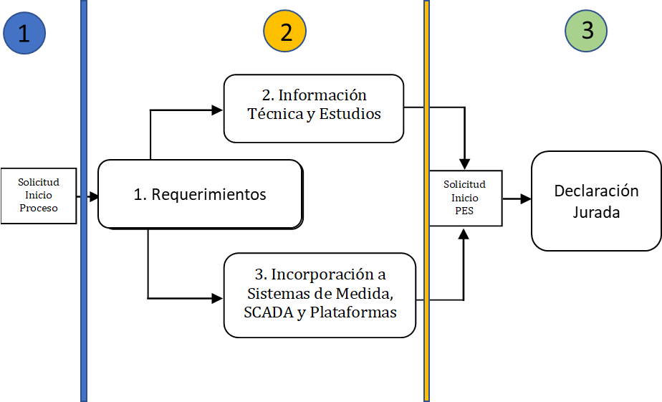

El proceso de conexión del proyecto se modela en 3 etapas principalmente. Para acceder a cada una de ellas, el proyecto debe tener la aprobación de todos los requerimientos de la etapa anterior.

